QC 3 JAN '18
Revisi : 00 |  | FORM
Halaman : 1/1
Tgl Terbit :
FORM QUALITY CONTROL

Lokasi Investigasi : AREA KLOJEN
Tanggal Investigasi : 03 JANUARI 2018
Team Investigasi : MOCHAMMAD MULYA

No | Lokasi | Gambar | Penemuan | Tindakan Perbaikan | PIC | Target | Status | Catatan
POSSITIVE FACT FINDING
1 | jl Tidar barat, Klojen, Malang, Jawa Timur | 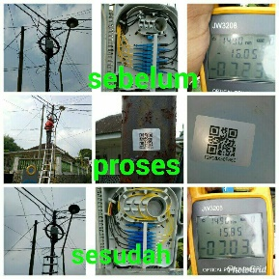 | nilai level daya sudah sesuai standar | - | team MAINT REMO
2 |  |  | menggunakan APD lengkap | -
3 |  |  | Pemberian barcode pada odp dan tiang untuk kelengkapan falidasi | -
NEGATIVE FACT FINDING
1 | jl Tidar barat, Klojen, Malang, Jawa Timur |  | Tiang telkom banyak kabel listrik hasil instalasi warga | Pihak teknisi sudah melakukan peneguran k warga sekitar | team MAINT REMO
2
3

 |  |  |  | Mengetahui,
 |  |  |  | MGR HCM REGIONAL |  |  |  | MOCHAMMAD MULYA

 |  |  |  | NIK. |  |  |  | NIK.95158758

QC 4 JAN '18
Revisi : 00 |  | FORM
Halaman : 1/1
Tgl Terbit :
FORM QUALITY CONTROL

Lokasi Investigasi : AREA SAWOJAJAR
Tanggal Investigasi : 04 JANUARI 2018
Team Investigasi : STEPHEN DWI PUTRA V

No | Lokasi | Gambar | Penemuan | Tindakan Perbaikan | PIC | Target | Status | Catatan
POSSITIVE FACT FINDING
1 | Jl. Kapi Minda, Sawojajar, Malang, Jawa Timur | 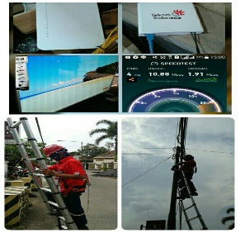 | pembuatan BA instalasi | - | 1 TIM PSB SWJ
2 |  |  | menggunakan APD lengkap | -
3 |  |  | Roset terinstal di rumah pelanggan | -
NEGATIVE FACT FINDING
1 | Jl. Kapi Minda, Sawojajar, Malang, Jawa Timur |  | s-klem belum terpasang | Tim FA Memberikan sanksi berupa push up | 1 TIM PSB SWJ
2 |  |  | ikr terkendala di karenakam rumah masih proses pembangunan

 |  |  |  | Mengetahui,
 |  |  |  | MGR HCM REGIONAL |  |  |  | MOCHAMMAD MULYA

 |  |  |  | NIK. |  |  |  | NIK.95158758

QC 5 JAN '18
Revisi : 00 |  | FORM
Halaman : 1/1
Tgl Terbit :
FORM QUALITY CONTROL

Lokasi Investigasi : AREA BLIMBING
Tanggal Investigasi : 05 JANUARI 2018
Team Investigasi : MOCHAMMAD MULYA

No | Lokasi | Gambar | Penemuan | Tindakan Perbaikan | PIC | Target | Status | Catatan
POSSITIVE FACT FINDING
1 | Jl. Letjen Sutoyo, Malang, Jawa Timur | 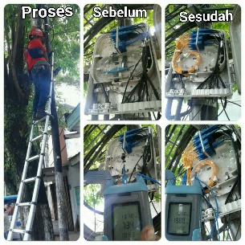 | Bending radius sudah di sesuaikan | - | 1 TIM PSB BLB
2 |  |  | mengunakan sabuk pengaman | -
3 |  |  | redaman sdh di perbaiki | -
NEGATIVE FACT FINDING
1 | Jl. Letjen Sutoyo, Malang, Jawa Timur |  | tim masih menggunakan safety belt |  | 1 TIM PSB BLB |  | karena tim psb belum dapat jatah body hearnes
2 |  |  | masih menggunakan lamda 1310 | FA mensosialisasikan mengenai lamda yg harus di gunakan
3 |  |  | expant menggunakan ps 1:16 modular |  |  |  | karena di gudang hanya ada PS tersebut

 |  |  |  | Mengetahui,
 |  |  |  | MGR HCM REGIONAL |  |  |  | MOCHAMMAD MULYA

 |  |  |  | NIK. |  |  |  | NIK.95158758

QC 12 JAN '18
Revisi : 00 |  | FORM
Halaman : 1/1
Tgl Terbit :
FORM QUALITY CONTROL

Lokasi Investigasi : AREA KLOJEN
Tanggal Investigasi : 12 JANUARI 2018
Team Investigasi : MOCHAMMAD MULYA

No | Lokasi | Gambar | Penemuan | Tindakan Perbaikan | PIC | Target | Status | Catatan
POSSITIVE FACT FINDING
1 | Jl. Besar Ijen Malang, Jawa Timur | 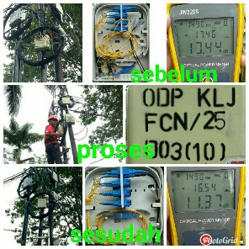 | Menggnakan APD lengkap | - | TIM MAINT COREC
2 |  |  | Lamda sudah menggunakan 1490 nm | -
3 |  |  | redaman sdh di perbaiki | -
NEGATIVE FACT FINDING
1 | Jl. Besar Ijen Malang, Jawa Timur |  | OPM rada rusak |  | TIM MAINT COREC
2 |  |  | Tim Prov kurang memperhatikan spek yang ada | sudah ada peneguran dari FA untuk TL area Klojen
3

 |  |  |  | Mengetahui,
 |  |  |  | MGR HCM REGIONAL |  |  |  | MOCHAMMAD MULYA

 |  |  |  | NIK. |  |  |  | NIK.95158758

